Instruksi
No | Kolom | Cara pengisian tabel
1 |  | Isilah kolom nama, lokasi, tanggal pengisian
2 | A | Isi kolom nomor dengan nomor proses/sub proses yang diidentifikasi | HIRARKI PENGENDALIAN RESIKO
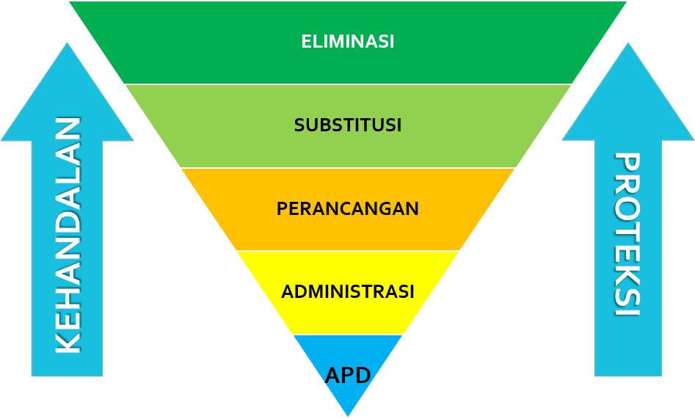
3 | B | Isi tanggal saat melakukan identifikasi
4 | C | Isi kolom proses/sub proses sesuai kegiatan yang sedang diidentifikasi
5 | D | Pilih apakah isu terjadi pada kondisi rutin / tidak rutin
6 | E - H | Isi Identifikasi isu Mutu / Keselamatan / Kesehatan / Keamanan
7 | I | Pilih apakah isu berasal dari internal / eksternal
8 | J | Cantumkan keterangan singkat dan jelas tentang Resiko/Dampak yang diidentifikasi pada row tersebut
9 | K | Cantumkan keterangan bagian / seksi / departemen / pihak yang berkepentingan yang terkena dampak
10 | L | Tentukan isu yang diidentifikasi merupakan risiko / peluang
11 | M | Pilih dari drop down list kemungkinan (likelihood) terjadinya Bahaya/Aspek
12 | N | Pilih dari drop down list akibat (consequences) terjadinya Bahaya/Aspek
13 | O | Kalkulasi otomatis dari perkalian kolom O x P dengan tampilan warna sesuai Risk Matrix
14 | P | Matriks adalah kolom yang menunjukkan tingkat prioritas tindakan untuk ditindaklanjuti dalam periode waktu tertentu
15 | Q | Cantumkan PPUU, Regulasi, Standard, Code terkait Bahaya yang diidentifikasi
16 | R | Menentukan metode pengendalian resiko yang sesuai, pengendalian dilakukan berdasarkan hierarki (eliminasi, subtitusi, rekayasa, administratif, alat pelindung)
17 | S | Tentukan sasaran target / hasil dari pengendalian risiko setelah dilakukan pengendalian ( apakah risiko diterima / diturunkan / dihilangkan / dipindahkan)
18 | T | Tentukan PIC / nama orang yang bertanggung jawab dalam upaya pengendalian risiko
 | Setelah mitigasi dilakukan
15 | U | Pilih dari drop down list kemungkinan (likelihood) terjadinya Bahaya/Aspek
16 | V | Pilih dari drop down list akibat (consequences) terjadinya Bahaya/Aspek
17 | W | Kalkulasi otomatis dari perkalian kolom V x W dengan tampilan warna sesuai Risk Matrix
18 | X | Rank adalah kolom untuk memilah tingkat prioritas tindakan untuk ditindaklanjuti dalam periode waktu tertentu (isi manual)
19 | Y | Evaluasi hasil dari upaya pengendalian yang dilakukan

Risk Matriks
PT. Rachmat Perdana Adimetal |  |  |  |  |  | Doc. No: HRM / FR / 08 - 01 - B
 |  |  |  |  |  | Revision: | CATATAN: 1. Mengacu pada (TBD) bagi panduan penggunaan 2. Risiko "Serius" bagi manusia dan lingkungan memiliki prioritas lebih besar dibandingkan risiko serius pada aset atau penonaktifan plant 3. Ketika memilih likelihood, pertimbangkan : * Insiden Near Miss * Insiden yang sudah pernah terjadi di dalam site atau pada fasilitas serupa * Desain Fasilitas → Dibandingkan dengan operasi yang dimaksud → Over-design → Desain keselamatan margins → Material konstruksi * Publikasi dan dokumentasi industri lainnya * Performa PHA pada fasilitas operasi serupa
 |  |  |  |  |  | Date :
RISK MATRIX |  |  |  |  |  |  |  |  |  |  |  | Peringkat Risiko/Setting Prioritas Pengendalian |  |  | Hubungan dengan Piramida Pelaporan Kecelakaan
Major
Incidents
Serious Incidents
Minor
Incidents
Near Miss Incidents
Kecelakaan Mayor
Kecelakaan Serius
Kecelakaan Minor
Near Miss Incidents
 | MATRIKS PERINGKAT RISIKO |  |  |  |  |  |  |  |  |  |  | 1. Kritikal atau Mayor | Risiko tidak dapat diterima , PEKERJAAN TIDAK DILAKUKAN hingga risiko dikurangi. Perencanaan Pengendalian Segera dibutuhkan sebelum pekerjaan dimulai.
 |  | Kemungkinan Kejadian
 |  | MUSTAHIL TERJADI | SANGAT JARANG TERJADI | KADANG TERJADI | MUNGKIN TERJADI | SERINGKALI TERJADI |  |  |  |  |  | 2. Serius | Risiko tidak diinginkan. Pekerjaan dapat berjalan dengan persetujuan pihak Manajemen yang bertangungjawab. Pertimbangkan tambahan pengaman untuk mengurangi risiko. Perencanaan Pengendalian Jangka Pendek dibutuhkan (Catatan 2).
 | Frekuensi | Satu kali dalam 10 tahun | Satu kali 5 tahun | Satu kali 1 tahun | Satu kali dalam 6 bulan | Satu kali dalam 1 bulan
 |  | 1 / 10 tahun | 1 / 5 tahun | 1 / 1 tahun | 2 / 1 tahun | 1 / 1 bulan |  |  |  |  |  | 3. Moderat | Tindakan yang dapat dilakukan serta pengaman untuk mengurangi risiko harus digunakan. Perencanaan Pengendalian Jangka Panjang harus dipertimbangkan.
 | Deskripsi Kualitatif | sangat tidak mungkin untuk terjadi di fasilitas; jarang terjadi di industri minyak dan gas | jarang terjadi, tetapi dapat terjadi satu kali dalam fasilitas. Jarang terjadi dalam wilayah operasi. | jarang terjadi pada industri minyak dan gas. | dapat terjadi beberapa kali pada fasilitas. Biasa terjadi di industri minyak dan gas. | Sangat mungkin untuk terjadi. Secara teratur, dapat terjadi berulang dalam industri minyak dan gas.
 |  |  |  |  |  |  |  |  |  |  |  | 4. Dapat Diterima | Secara normal pengendalian dapat diterima dan harus diterapkan. Tidak terdapat pengendalian tambahan yang dibutuhkan.

 |  |  |  |  |  |  |  | Deskripsi Konsekuensi/Keparahan

 |  |  |  |  |  |  |  | Keselamatan kerja | Kesehatan Kerja | Keamanan | Mutu
 |  | 1 | 2 | 3 | 4 | 5 |  |  |  |  | Rusak atau Hilangnya Aset (US$) |  | Manajemen Informasi | Reputasi/Peraturan | Bisnis
Konsekuensi/Peringkat KeparahanConsequence / Severity Ranking | 5 | Moderat | Serius | Serius | Kritikal | Kritikal | 5 | Fatalitas atau Fatalitas Lebih dari Satu | Penyakit akibat kerja kronis (jangka panjang) hingga meninggal dunia atau diatas 4 orang | Kehilangan/Kerugian Aset Perusahaan yang mengakibatkan Bisnis atau Produksi berhenti ≥24 jam | Biaya dikeluarkan > Rp 100.000.000 |  | Informasi terdokumentasi bersifat rahasia, hanya untuk konsumsi manajemen level dan perwakilan pihak lain terkait (shareholder, informasi kepegawaian, keuangan) | Publikasi negatif regional, dampak signifikan terhadap bursa saham atau nilai jual investor. Terdapat tuntutan pengadilan. | Kehilangan Bisnis karena mutu produk | Kecelakaan Mayor
 | 4 | Dapat Diterima | Moderat | Serius | Serius | Kritikal | 4 | Luka mayor > 20% atau Cacat Permanen, Hilangnya Waktu Kerja atau Lost Time Injury / Illness (LTI) | Penyakit akibat kerja (PAK) kronis hingga cacat permanen atau PAK terhadap 2-4 orang | Kehilangan/Kerugian Aset Perusahaan yang mengakibatkan Bisnis atau Produksi Berhenti kurang dari 24 jam | Rp 50.000.000 < Biaya dikeluarkan < Rp 100.000.000 |  | NA | Publikasi negatif regional, dampak tidak langsung terhadap bursa saham atau nilai jual investor. Terdapat perintah investigasi / teguran resmi. | Ketidakpuasan atau keluhan karena mutu produk
 | 3 | Dapat Diterima | Moderat | Moderat | Serius | Serius | 3 | Luka mayor >5% Terbatasnya Pekerjaan yang dapat Dilakukan (Restricted Work Day Case) | Penyakit akibat kerja kronis yang berdampak terhadap fungsi tubuh atau Medical Treatment dengan kehilangan waktu kerja | Kehilangan/Kerugian Aset Perusahaan yang berdampak pada penurunan produksi atau Revenue | Rp 10.000.000 < Biaya dikeluarkan < Rp 50.000.000 |  | Informasi terdokumentasi dengan akses dibatasi dalam lingkup perusahaan | Meliputi pemberitaan lokal, Komplain dari masyarakat. Dianggap membahayakan. | Sistem tidak bekerja hampir semua proses atau lokasi (Hampir Semua produksi gagal) / berpotensi kritikal atau komplain klien | Kecelakaan Serius
 | 2 | Dapat Diterima | Dapat Diterima | Moderat | Moderat | Serius | 2 | Luka minor < 5% Pengobatan Medis atau Medical Treatment Case (MTC) tanpa kehilangan waktu kerja | Berdampak pada ganggungan kesehatan yang dipersyaratkan penanganan medis, bukan permanen, tanpa kehilangan waktu kerja | Kehilangan/Kerugian Aset Perusahaan yang tidak berdampak signifikan pada operasional Perusahaan atau sudah terdapat sistem Back Up | Rp 1.000.000 < Biaya dikeluarkan < Rp 10.000.000 |  | NA | Meliputi sedikit atau tidak adanya media lokal. Dianggap dapat meningkat menjadi risiko dengan konsekuensi besar. | Ketidaksesuain sistem namun masih tidak berpotensi kritikal/komplain klien atau hanya terjadi sebagian kecil
 | 1 | Dapat Diterima | Dapat Diterima | Dapat Diterima | Dapat Diterima | Moderat | 1 | Pertolongan Pertama Pada Kecelakaan/First Aid case | Berdampak terhadap gangguan kesehatan, bukan permanen dan sementara | Kehilangan/kerugian bukan perusahaan, yang tidak ada dampak signifikan terhadap operasional Perusahaan Perbuatan tidak menyenangkan | Biaya perbaikan < Rp 1.000.000 |  | Informasi terdokumentasi yang tersedia untuk publik/umum dan tidak bersifat rahasia (tujuan sharing ) | Komplain negatif dari masyarakat. Dilaporkan dapat menimbulkan risiko dengan konsekuensi rendah. | ada kelemahan dalam sistem yang berpotensi NG | Kecelakaan Minor

 | 0 | Dapat Diterima | Dapat Diterima | Dapat Diterima | Dapat Diterima | Dapat Diterima | 0 | Tidak terdapat luka / kesakitan; atau NEAR MISS | Tidak Berdampak pada kesehatan namun ada potensi mengakibatkan ganggungan kesehataan | Tidak ada Kehilangan namun berpotensi kehilangan/ kerugian | Tidak terdapat biaya perbaikan |  | Tidak terdapat kerugian informasi | Tidak melanggar peraturan yang ada Tidak menurunkan reputasi | Tidak terdapat kelemahan sistem yang berpotensi NG hanya saran perbaikan untuk lebih baik | Near Miss Incident

 | 1-4 : | Dapat diterima
 | 5-9 : | Moderat
 | 10-12 : | Serius
 | 15-25 : | Kritikal

